상품제안서
맞춤제작 포토 테이블매트 | 상품코드: S43024

 |  |  |  |  |  |  | 02-713-8555 | www.synergygift.co.kr
 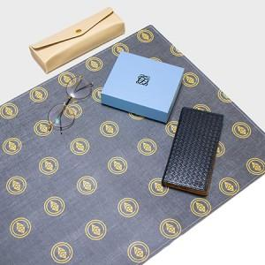 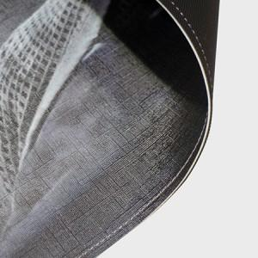

【상세/제작정보】

【인쇄/포장옵션】 | DTP컬러전사 / OPP(비닐)

【공급단가】 | 수량 | 100~ | 300~ | 500~ | 1,000~ | 3,000~
*VAT별도 | 25*20 | 4,370원 | 4,270원 | 4,090원 | 3,990원 | 3,890원
 | 50*30 | 7,500원 | 7,320원 | 7,020원 | 6,840원 | 6,700원
 | 65*38 | 10,620원 | 10,370원 | 9,940원 | 9,690원 | 9,450원
 | 70*40 | 11,250원 | 10,980원 | 10,530원 | 10,260원 | 10,000원

【상품 URL】 | https://www.synergygift.co.kr:443/src/goods_detail.php?gdno=43024

